Sheet1
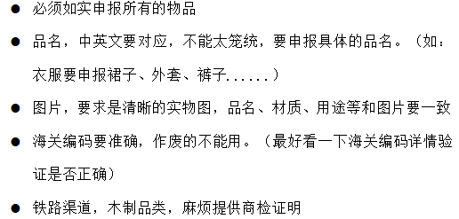
INVOICE
FM：
TO：**亚马逊仓库详细地址** Robson Way COALVILLE, Leicestershire LE67 1GQ GB (BHX2)

FBA number (FBA编码） | DESCRIPTIONS (中文品名) | DESCRIPTIONS (英文品名) | 海关编码 HS code | 数量 Mennyiség （总数量） | 单价USD | 总价USD | 箱数 kartonszám | 材质(中英文) | 用途(中英文) | 品牌类型（1：境内自主品牌，2：境内收购品牌，3：境外品牌（贴牌生产），4：境外品牌（其他） 无牌写 无 | 1：出口货物在最终目的国补享惠。 2：出口货物在最终目的国享受优惠关税。 3：生产销售单位尚未确定货物享惠情况。 4：不适用进口报关单 | 申报要素（用海关编码去通关网查申报要素 ，并如实回答问题） | 有无带电 | 物品品牌 Elektromos Márka | 物品型号 Elektromos tipus | 带电物品出厂编码 Elektomos cikkszám | G.W毛重 （KG） | N.W净重 （KG） | 尺寸SIZE （CM） | Product pictures 产品图片 | Certificate 合格证
FBA1****S1J6H4 | 珍珠项链 | Pearl Necklace | 7116100000 | 270 | 8 | 2160 | 5 | 养殖珍珠 | 装饰用 | 境内自主品牌 | 3：生产销售单位尚未确定货物享惠情况。 | 境内自主品牌|生产销售单位尚未确定货物享惠情况|项链|养殖珍珠|无|SM***O | 无 | S*****O | 无 | 无 | 125 | 120 | 50*40*30

原产地（ORIGIN）： Made in China
特别声明：客户需确认以上申报内容均属真实，并与箱内产品符合，请客户认真填写，如出现提供信息有误导致无法清关，将由客户负全责. 此渠道为含税服务，我司不会提供税金单凭证以及任何关于清关环节的凭证，请务必知悉，谢谢合作！

